FvFm
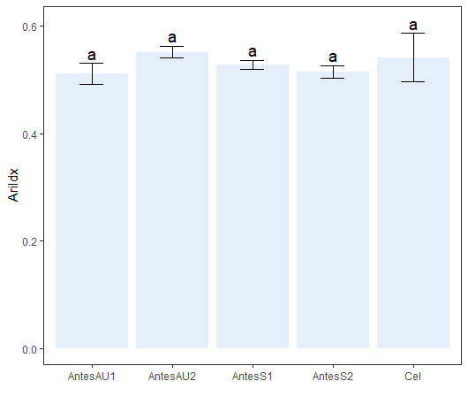
Experimental condition | Time point (h) | Fv/Fm
Antes AuNPs + células (1:1) | 0 | 0.49 | AntesAU1
Antes AuNPs + células (1:1) | 0 | 0.529 | AntesAU1 | Tratamento mean sdt quant cld
Antes AuNPs + células (1:1) | 0 | 0.513 | AntesAU1 | <chr> <dbl> <dbl> <dbl> <chr>
Antes AuNPs + células (1:2) | 0 | 0.54 | AntesAU2 | 1 AntesAU2 0.551 0.0110 0.556 a | 1
Antes AuNPs + células (1:2) | 0 | 0.562 | AntesAU2 | 2 Cel 0.541 0.0452 0.558 a | 0.541
Antes AuNPs + células (1:2) | 0 | 0.551 | AntesAU2 | 3 AntesS1 0.527 0.00850 0.532 a | 0.527
Antes células | 0 | 0.592 | Cel | 4 AntesS2 0.515 0.0112 0.520 a | 0.515
Antes células | 0 | 0.525 | Cel | 5 AntesAU1 0.511 0.0196 0.521 a | 0.511
Antes células | 0 | 0.506 | Cel
Antes Switch + células (1:1) | 0 | 0.519 | AntesS1 | Df Sum Sq Mean Sq F value Pr(>F)
Antes Switch + células (1:1) | 0 | 0.5275 | AntesS1 | Tratamento 4 0.003517 0.0008792 1.602 0.248
Antes Switch + células (1:1) | 0 | 0.536 | AntesS1 | Residuals 10 0.005490 0.0005490
Antes Switch + células (1:2) | 0 | 0.505 | AntesS2
Antes Switch + células (1:2) | 0 | 0.512 | AntesS2
Antes Switch + células (1:2) | 0 | 0.527 | AntesS2

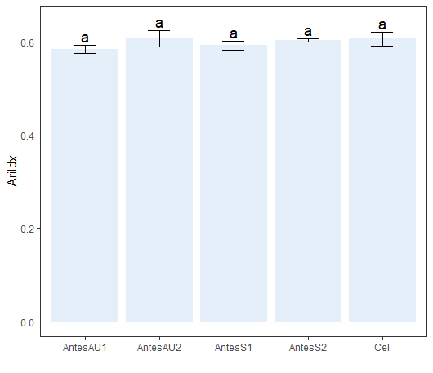
Antes AuNPs + células (1:1) | 1 | 0.592 |  | Tratamento mean sdt quant cld
Antes AuNPs + células (1:1) | 1 | 0.583 |  | <chr> <dbl> <dbl> <dbl> <chr>
Antes AuNPs + células (1:1) | 1 | 0.575 |  | 1 AntesAU2 0.607 0.0176 0.617 a | 0.607
Antes AuNPs + células (1:2) | 1 | 0.587 |  | 2 Cel 0.606 0.0150 0.614 a | 0.606
Antes AuNPs + células (1:2) | 1 | 0.62 |  | 3 AntesS2 0.602 0.00351 0.604 a | 0.602
Antes AuNPs + células (1:2) | 1 | 0.614 |  | 4 AntesS1 0.592 0.00964 0.595 a | 0.592
Antes células | 1 | 0.61 |  | 5 AntesAU1 0.583 0.00850 0.587 a | 0.583
Antes células | 1 | 0.618
Antes células | 1 | 0.589 |  | Df Sum Sq Mean Sq F value Pr(>F)
Antes Switch + células (1:1) | 1 | 0.603 |  | Tratamento 4 0.001229 0.0003072 2.161 0.147
Antes Switch + células (1:1) | 1 | 0.585 |  | Residuals 10 0.001422 0.0001422
Antes Switch + células (1:1) | 1 | 0.588
Antes Switch + células (1:2) | 1 | 0.606
Antes Switch + células (1:2) | 1 | 0.599
Antes Switch + células (1:2) | 1 | 0.602

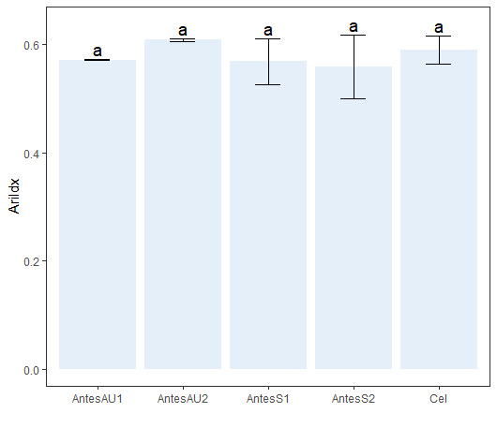
Antes AuNPs + células (1:1) | 2 | 0.573 |  | Tratamento mean sdt quant cld
Antes AuNPs + células (1:1) | 2 | 0.57 |  | <chr> <dbl> <dbl> <dbl> <chr>
Antes AuNPs + células (1:1) | 2 | 0.5715 |  | 1 AntesAU2 0.608 0.00200 0.609 a | 0.608
Antes AuNPs + células (1:2) | 2 | 0.606 |  | 2 Cel 0.589 0.0255 0.602 a | 0.589
Antes AuNPs + células (1:2) | 2 | 0.61 |  | 3 AntesAU1 0.571 0.00153 0.572 a | 0.571
Antes AuNPs + células (1:2) | 2 | 0.608 |  | 4 AntesS1 0.568 0.0418 0.591 a | 0.568
Antes células | 2 | 0.589 |  | 5 AntesS2 0.559 0.0590 0.58 a | 0.559
Antes células | 2 | 0.564
Antes células | 2 | 0.615
Antes Switch + células (1:1) | 2 | 0.521 |  | Df Sum Sq Mean Sq F value Pr(>F)
Antes Switch + células (1:1) | 2 | 0.601 |  | Tratamento 4 0.004623 0.001156 0.982 0.46
Antes Switch + células (1:1) | 2 | 0.582 |  | Residuals 10 0.011770 0.001177
Antes Switch + células (1:2) | 2 | 0.626
Antes Switch + células (1:2) | 2 | 0.534
Antes Switch + células (1:2) | 2 | 0.516

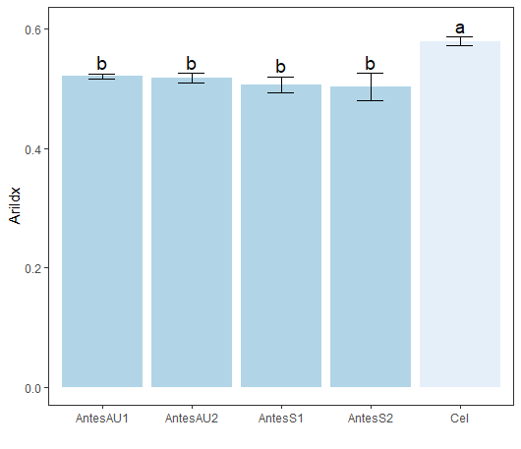
Antes AuNPs + células (1:1) | 4 | 0.525
Antes AuNPs + células (1:1) | 4 | 0.517 |  | Tratamento mean sdt quant cld
Antes AuNPs + células (1:1) | 4 | 0.521 |  | <chr> <dbl> <dbl> <dbl> <chr>
Antes AuNPs + células (1:2) | 4 | 0.525 |  | 1 Cel 0.579 0.00737 0.583 a | 0.579
Antes AuNPs + células (1:2) | 4 | 0.509 |  | 2 AntesAU1 0.521 0.00400 0.523 b | 0.521
Antes AuNPs + células (1:2) | 4 | 0.519 |  | 3 AntesAU2 0.518 0.00808 0.522 b | 0.518
Antes células | 4 | 0.585 |  | 4 AntesS1 0.506 0.0133 0.512 b | 0.506
Antes células | 4 | 0.582 |  | 5 AntesS2 0.503 0.0225 0.516 b | 0.503
Antes células | 4 | 0.571
Antes Switch + células (1:1) | 4 | 0.521 |  | Df Sum Sq Mean Sq F value Pr(>F)
Antes Switch + células (1:1) | 4 | 0.495 |  | Tratamento 4 0.011515 0.0028788 17.57 0.000161 ***
Antes Switch + células (1:1) | 4 | 0.503 |  | Residuals 10 0.001639 0.0001639
Antes Switch + células (1:2) | 4 | 0.521 |  | ---
Antes Switch + células (1:2) | 4 | 0.511 |  | Signif. codes: 0 ‘***’ 0.001 ‘**’ 0.01 ‘*’ 0.05 ‘.’ 0.1 ‘ ’ 1
Antes Switch + células (1:2) | 4 | 0.478
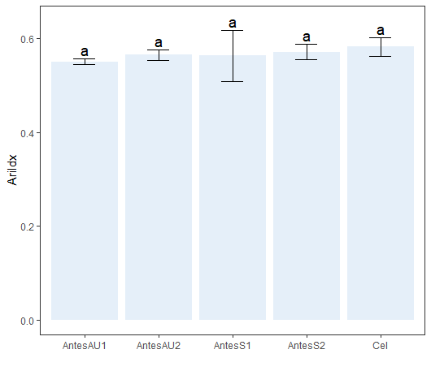
Antes AuNPs + células (1:1) | 8 | 0.557 |  | Tratamento mean sdt quant cld
Antes AuNPs + células (1:1) | 8 | 0.544 |  | <chr> <dbl> <dbl> <dbl> <chr>
Antes AuNPs + células (1:1) | 8 | 0.55 |  | 1 Cel 0.582 0.0204 0.59 a | 0.582
Antes AuNPs + células (1:2) | 8 | 0.554 |  | 2 AntesS2 0.571 0.0164 0.58 a | 0.571
Antes AuNPs + células (1:2) | 8 | 0.565 |  | 3 AntesAU2 0.565 0.0110 0.570 a | 0.565
Antes AuNPs + células (1:2) | 8 | 0.576 |  | 4 AntesS1 0.563 0.0547 0.594 a | 0.563
Antes células | 8 | 0.605 |  | 5 AntesAU1 0.550 0.00651 0.554 a | 0.55
Antes células | 8 | 0.566
Antes células | 8 | 0.575
Antes Switch + células (1:1) | 8 | 0.59 |  | Df Sum Sq Mean Sq F value Pr(>F)
Antes Switch + células (1:1) | 8 | 0.599 |  | Tratamento 4 0.001599 0.0003998 0.519 0.724
Antes Switch + células (1:1) | 8 | 0.5 |  | Residuals 10 0.007695 0.0007695 | .
Antes Switch + células (1:2) | 8 | 0.577
Antes Switch + células (1:2) | 8 | 0.552
Antes Switch + células (1:2) | 8 | 0.583

Antes AuNPs + células (1:2) | 12 | 0.504
Antes AuNPs + células (1:2) | 12 | 0.503
Antes AuNPs + células (1:2) | 12 | 0.589

ChlIdx
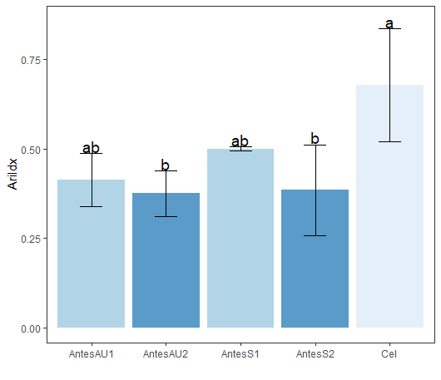
Tratamento | Time point (h) | ChlIdx
Antes AuNPs + células (1:1) | 0 | 0.33 | Df Sum Sq Mean Sq F value Pr(>F)
Antes AuNPs + células (1:1) | 0 | 0.475 | Tratamento 4 0.1916 0.04789 4.666 0.022 *
Antes AuNPs + células (1:1) | 0 | 0.435 | Residuals 10 0.1026 0.01026
Antes AuNPs + células (1:2) | 0 | 0.311 | ---
Antes AuNPs + células (1:2) | 0 | 0.44 | Signif. codes: 0 ‘***’ 0.001 ‘**’ 0.01 ‘*’ 0.05 ‘.’ 0.1 ‘ ’ 1
Antes AuNPs + células (1:2) | 0 | 0.375
Antes células | 0 | 0.5 | Tratamento mean sdt quant cld
Antes células | 0 | 0.805 | <chr> <dbl> <dbl> <dbl> <chr>
Antes células | 0 | 0.731 | 1 Cel 0.679 0.159 0.768 a
Antes Switch + células (1:1) | 0 | 0.495 | 2 AntesS1 0.500 0.00551 0.503 ab
Antes Switch + células (1:1) | 0 | 0.506 | 3 AntesAU1 0.413 0.0749 0.455 ab
Antes Switch + células (1:1) | 0 | 0.5 | 4 AntesS2 0.385 0.127 0.423 b
Antes Switch + células (1:2) | 0 | 0.309 | 5 AntesAU2 0.375 0.0645 0.408 b
Antes Switch + células (1:2) | 0 | 0.314
Antes Switch + células (1:2) | 0 | 0.532

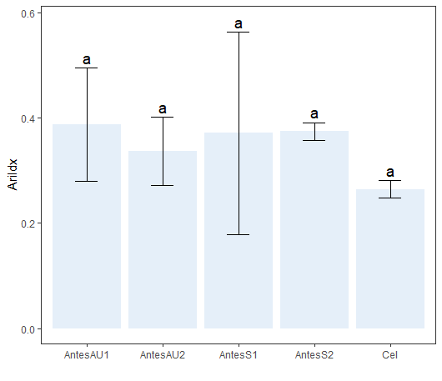
Antes AuNPs + células (1:1) | 1 | 0.458
Antes AuNPs + células (1:1) | 1 | 0.44
Antes AuNPs + células (1:1) | 1 | 0.264 | Df Sum Sq Mean Sq F value Pr(>F)
Antes AuNPs + células (1:2) | 1 | 0.387 | Tratamento 4 0.02992 0.00748 0.703 0.608
Antes AuNPs + células (1:2) | 1 | 0.36 | Residuals 10 0.10642 0.01064
Antes AuNPs + células (1:2) | 1 | 0.264
Antes células | 1 | 0.261 | Tratamento mean sdt quant cld
Antes células | 1 | 0.249 | <chr> <dbl> <dbl> <dbl> <chr>
Antes células | 1 | 0.282 | 1 AntesAU1 0.387 0.107 0.449 a
Antes Switch + células (1:1) | 1 | 0.593 | 2 AntesS2 0.375 0.0166 0.384 a
Antes Switch + células (1:1) | 1 | 0.249 | 3 AntesS1 0.371 0.192 0.432 a
Antes Switch + células (1:1) | 1 | 0.272 | 4 AntesAU2 0.337 0.0646 0.374 a
Antes Switch + células (1:2) | 1 | 0.357 | 5 Cel 0.264 0.0167 0.271 a
Antes Switch + células (1:2) | 1 | 0.377
Antes Switch + células (1:2) | 1 | 0.39

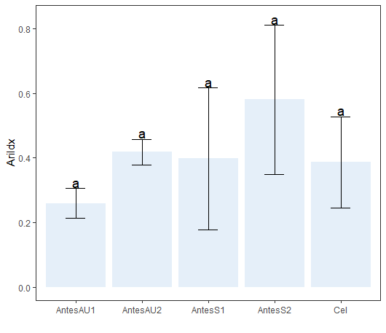
Antes AuNPs + células (1:1) | 2 | 0.213
Antes AuNPs + células (1:1) | 2 | 0.306 | Df Sum Sq Mean Sq F value Pr(>F)
Antes AuNPs + células (1:1) | 2 | 0.259 | Tratamento 4 0.1574 0.03934 1.571 0.256
Antes AuNPs + células (1:2) | 2 | 0.458 | Residuals 10 0.2504 0.02504
Antes AuNPs + células (1:2) | 2 | 0.378
Antes AuNPs + células (1:2) | 2 | 0.418 | Tratamento mean sdt quant cld
Antes células | 2 | 0.246 | <chr> <dbl> <dbl> <dbl> <chr>
Antes células | 2 | 0.528 | 1 AntesS2 0.580 0.231 0.714 a
Antes células | 2 | 0.387 | 2 AntesAU2 0.418 0.04 0.438 a
Antes Switch + células (1:1) | 2 | 0.649 | 3 AntesS1 0.397 0.220 0.475 a
Antes Switch + células (1:1) | 2 | 0.243 | 4 Cel 0.387 0.141 0.458 a
Antes Switch + células (1:1) | 2 | 0.3 | 5 AntesAU1 0.259 0.0465 0.282 a
Antes Switch + células (1:2) | 2 | 0.314
Antes Switch + células (1:2) | 2 | 0.708
Antes Switch + células (1:2) | 2 | 0.719

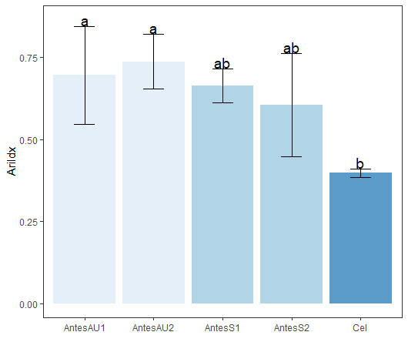
Antes AuNPs + células (1:1) | 4 | 0.546 | Df Sum Sq Mean Sq F value Pr(>F)
Antes AuNPs + células (1:1) | 4 | 0.845 | Tratamento 4 0.2134 0.05336 4.699 0.0215 *
 | 4 | 0.695 | Residuals 10 0.1136 0.01136
Antes AuNPs + células (1:2) | 4 | 0.642 | ---
Antes AuNPs + células (1:2) | 4 | 0.769 | Signif. codes: 0 ‘***’ 0.001 ‘**’ 0.01 ‘*’ 0.05 ‘.’ 0.1 ‘ ’ 1
Antes AuNPs + células (1:2) | 4 | 0.8
Antes células | 4 | 0.4 | Tratamento mean sdt quant cld
Antes células | 4 | 0.383 | <chr> <dbl> <dbl> <dbl> <chr>
Antes células | 4 | 0.409 | 1 AntesAU2 0.737 0.0837 0.784 a
Antes Switch + células (1:1) | 4 | 0.693 | 2 AntesAU1 0.695 0.150 0.77 a
Antes Switch + células (1:1) | 4 | 0.695 | 3 AntesS1 0.664 0.0514 0.694 ab
Antes Switch + células (1:1) | 4 | 0.605 | 4 AntesS2 0.605 0.157 0.694 ab
Antes Switch + células (1:2) | 4 | 0.663 | 5 Cel 0.397 0.0132 0.404 b
Antes Switch + células (1:2) | 4 | 0.724
Antes Switch + células (1:2) | 4 | 0.427

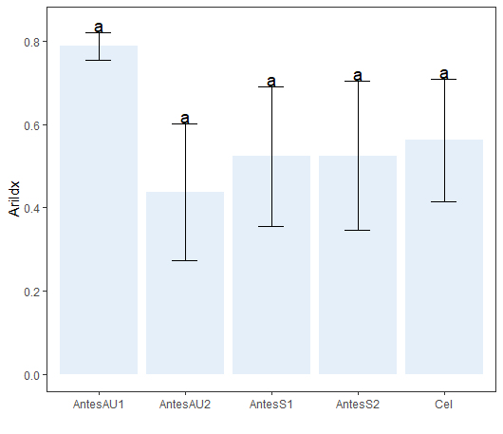
Antes AuNPs + células (1:1) | 8 | 0.755 | Df Sum Sq Mean Sq F value Pr(>F)
Antes AuNPs + células (1:1) | 8 | 0.821 | Tratamento 4 0.2079 0.05199 2.364 0.123
Antes AuNPs + células (1:1) | 8 | 0.788 | Residuals 10 0.2200 0.02200
Antes AuNPs + células (1:2) | 8 | 0.334
Antes AuNPs + células (1:2) | 8 | 0.352
Antes AuNPs + células (1:2) | 8 | 0.627
Antes células | 8 | 0.463 | Tratamento mean sdt quant cld
Antes células | 8 | 0.731 | <chr> <dbl> <dbl> <dbl> <chr>
Antes células | 8 | 0.493 | 1 AntesAU1 0.788 0.0330 0.804 a
Antes Switch + células (1:1) | 8 | 0.454 | 2 Cel 0.562 0.147 0.612 a
Antes Switch + células (1:1) | 8 | 0.401 | 3 AntesS2 0.525 0.180 0.606 a
Antes Switch + células (1:1) | 8 | 0.714 | 4 AntesS1 0.523 0.168 0.584 a
Antes Switch + células (1:2) | 8 | 0.496 | 5 AntesAU2 0.438 0.164 0.490 a
Antes Switch + células (1:2) | 8 | 0.717
Antes Switch + células (1:2) | 8 | 0.361

Antes AuNPs + células (1:2) | 12 | 0.653
Antes AuNPs + células (1:2) | 12 | 0.756
Antes AuNPs + células (1:2) | 12 | 0.528

AriIdx
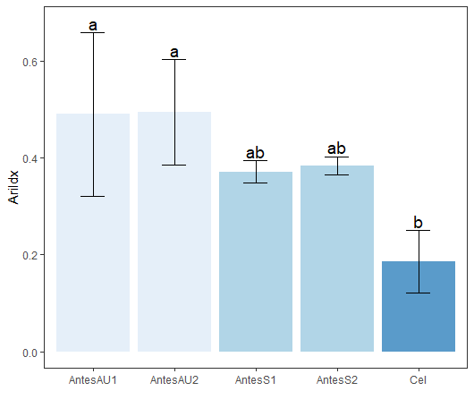
Tratamento | Time point (h) | AriIdx
Antes AuNPs + células (1:1) | 0 | 0.419 | Df Sum Sq Mean Sq F value Pr(>F)
Antes AuNPs + células (1:1) | 0 | 0.367 | Tratamento 4 0.18834 0.04709 5.2 0.0158 *
Antes AuNPs + células (1:1) | 0 | 0.682 | Residuals 10 0.09054 0.00905
Antes AuNPs + células (1:2) | 0 | 0.386 | ---
Antes AuNPs + células (1:2) | 0 | 0.603 | Signif. codes: 0 ‘***’ 0.001 ‘**’ 0.01 ‘*’ 0.05 ‘.’ 0.1 ‘ ’ 1
Antes AuNPs + células (1:2) | 0 | 0.494
Antes células | 0 | 0.118
Antes células | 0 | 0.245 | Tratamento mean sdt quant cld
Antes células | 0 | 0.194 | <chr> <dbl> <dbl> <dbl> <chr>
Antes Switch + células (1:1) | 0 | 0.383 | 1 AntesAU2 0.494 0.109 0.548 a | AU2 | 0.494 | 0.109 | 0
Antes Switch + células (1:1) | 0 | 0.385 | 2 AntesAU1 0.489 0.169 0.550 a | AU1 | 0.489 | 0.169 | 0
Antes Switch + células (1:1) | 0 | 0.344 | 3 AntesS2 0.383 0.0191 0.394 ab | S2 | 0.383 | 0.0191 | 0
Antes Switch + células (1:2) | 0 | 0.393 | 4 AntesS1 0.371 0.0231 0.384 ab | S1 | 0.371 | 0.0231 | 0
Antes Switch + células (1:2) | 0 | 0.395 | 5 Cel 0.186 0.0639 0.220 b | Cel | 0.186 | 0.0639 | 0
Antes Switch + células (1:2) | 0 | 0.361
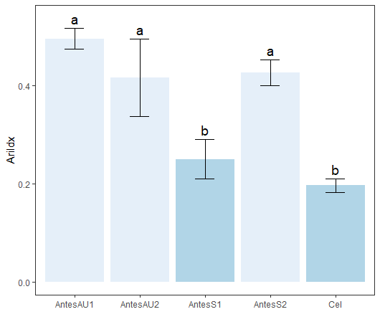
Antes AuNPs + células (1:1) | 1 | 0.518 | Df Sum Sq Mean Sq F value Pr(>F)
Antes AuNPs + células (1:1) | 1 | 0.496 | Tratamento 4 0.19545 0.04886 26.52 2.64e-05 ***
Antes AuNPs + células (1:1) | 1 | 0.475 | Residuals 10 0.01842 0.00184
Antes AuNPs + células (1:2) | 1 | 0.338 | ---
Antes AuNPs + células (1:2) | 1 | 0.496 | Signif. codes: 0 ‘***’ 0.001 ‘**’ 0.01 ‘*’ 0.05 ‘.’ 0.1 ‘ ’
Antes AuNPs + células (1:2) | 1 | 0.417
Antes células | 1 | 0.21 | Tratamento mean sdt quant cld
Antes células | 1 | 0.183 | <chr> <dbl> <dbl> <dbl> <chr>
Antes células | 1 | 0.196 | 1 AntesAU1 0.496 0.0215 0.507 a | AU1 | 0.496 | 0.0215 | 1
Antes Switch + células (1:1) | 1 | 0.257 | 2 AntesS2 0.427 0.0263 0.442 a | S2 | 0.427 | 0.0263 | 1
Antes Switch + células (1:1) | 1 | 0.207 | 3 AntesAU2 0.417 0.079 0.456 a | AU2 | 0.417 | 0.079 | 1
Antes Switch + células (1:1) | 1 | 0.287 | 4 AntesS1 0.250 0.0404 0.272 b | S1 | 0.25 | 0.0404 | 1
Antes Switch + células (1:2) | 1 | 0.397 | 5 Cel 0.196 0.0135 0.203 b | Cel | 0.196 | 0.0135 | 1
Antes Switch + células (1:2) | 1 | 0.441
Antes Switch + células (1:2) | 1 | 0.444
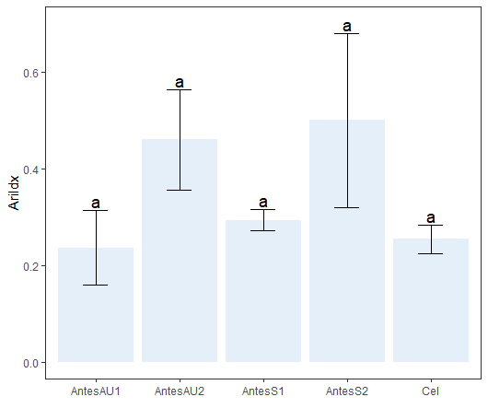
Antes AuNPs + células (1:1) | 2 | 0.236 | Df Sum Sq Mean Sq F value Pr(>F)
Antes AuNPs + células (1:1) | 2 | 0.159 | Tratamento 4 0.1802 0.04506 4.449 0.0253 *
Antes AuNPs + células (1:1) | 2 | 0.314 | Residuals 10 0.1013 0.01013
Antes AuNPs + células (1:2) | 2 | 0.564 | ---
Antes AuNPs + células (1:2) | 2 | 0.357 | Signif. codes: 0 ‘***’ 0.001 ‘**’ 0.01 ‘*’ 0.05 ‘.’ 0.1 ‘ ’ 1
Antes AuNPs + células (1:2) | 2 | 0.46
Antes células | 2 | 0.265
Antes células | 2 | 0.277 | Tratamento mean sdt quant cld
Antes células | 2 | 0.221 | <chr> <dbl> <dbl> <dbl> <chr>
Antes Switch + células (1:1) | 2 | 0.294 | 1 AntesS2 0.501 0.180 0.603 a | S2 | 0.501 | 0.18 | 2
Antes Switch + células (1:1) | 2 | 0.272 | 2 AntesAU2 0.460 0.104 0.512 a | AU2 | 0.46 | 0.104 | 2
Antes Switch + células (1:1) | 2 | 0.316 | 3 AntesS1 0.294 0.022 0.305 a | S1 | 0.294 | 0.022 | 2
Antes Switch + células (1:2) | 2 | 0.296 | 4 Cel 0.254 0.0295 0.271 a | Cel | 0.254 | 0.0295 | 2
Antes Switch + células (1:2) | 2 | 0.569 | 5 AntesAU1 0.236 0.0775 0.275 a | AU1 | 0.236 | 0.0775 | 2
Antes Switch + células (1:2) | 2 | 0.637
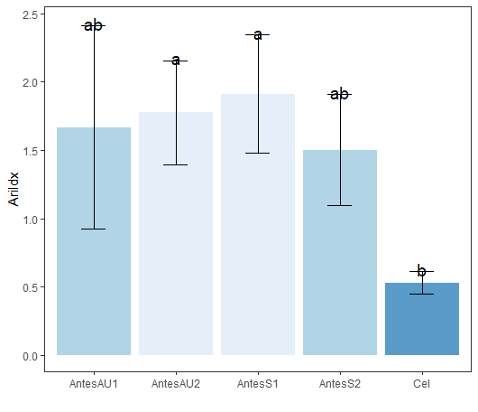
Antes AuNPs + células (1:1) | 4 | 0.922 | Df Sum Sq Mean Sq F value Pr(>F)
Antes AuNPs + células (1:1) | 4 | 2.412 | Tratamento 4 3.638 0.9096 4.284 0.0283 *
Antes AuNPs + células (1:1) | 4 | 1.667 | Residuals 10 2.123 0.2123
Antes AuNPs + células (1:2) | 4 | 1.341 | ---
Antes AuNPs + células (1:2) | 4 | 1.926 | Signif. codes: 0 ‘***’ 0.001 ‘**’ 0.01 ‘*’ 0.05 ‘.’ 0.1 ‘ ’ 1
Antes AuNPs + células (1:2) | 4 | 2.059
Antes células | 4 | 0.513
Antes células | 4 | 0.457
Antes células | 4 | 0.617 | Tratamento mean sdt quant cld
Antes Switch + células (1:1) | 4 | 1.654 | <chr> <dbl> <dbl> <dbl> <chr>
Antes Switch + células (1:1) | 4 | 1.667 | 1 AntesS1 1.91 0.434 2.04 a | S1 | 1.91 | 0.434 | 4
Antes Switch + células (1:1) | 4 | 2.412 | 2 AntesAU2 1.78 0.382 1.99 a | AU2 | 1.78 | 0.382 | 4
Antes Switch + células (1:2) | 4 | 1.556 | 3 AntesAU1 1.67 0.745 2.04 ab | AU1 | 1.67 | 0.745 | 4
Antes Switch + células (1:2) | 4 | 1.879 | 4 AntesS2 1.50 0.407 1.72 ab | S2 | 1.5 | 0.407 | 4
Antes Switch + células (1:2) | 4 | 1.07 | 5 Cel 0.529 0.0812 0.565 b | Cel | 0.529 | 0.0812 | 4
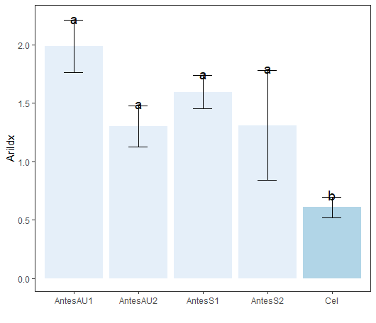
Antes AuNPs + células (1:1) | 8 | 1.761
Antes AuNPs + células (1:1) | 8 | 2.21 | Df Sum Sq Mean Sq F value Pr(>F)
Antes AuNPs + células (1:1) | 8 | 1.985 | Tratamento 4 3.0498 0.7625 11.45 0.000942 ***
Antes AuNPs + células (1:2) | 8 | 1.361 | Residuals 10 0.6657 0.0666
Antes AuNPs + células (1:2) | 8 | 1.441 | ---
Antes AuNPs + células (1:2) | 8 | 1.103 | Signif. codes: 0 ‘***’ 0.001 ‘**’ 0.01 ‘*’ 0.05 ‘.’ 0.1 ‘ ’ 1
Antes células | 8 | 0.519
Antes células | 8 | 0.608
Antes células | 8 | 0.698 | Tratamento mean sdt quant cld
Antes Switch + células (1:1) | 8 | 1.581 | <chr> <dbl> <dbl> <dbl> <chr>
Antes Switch + células (1:1) | 8 | 1.458 | 1 AntesAU1 1.99 0.225 2.10 a | AU1 | 1.99 | 0.225 | 8
Antes Switch + células (1:1) | 8 | 1.743 | 2 AntesS1 1.59 0.143 1.66 a | S1 | 1.59 | 0.143 | 8
Antes Switch + células (1:2) | 8 | 0.822 | 3 AntesS2 1.31 0.472 1.56 a | S2 | 1.31 | 0.472 | 8
Antes Switch + células (1:2) | 8 | 1.764 | 4 AntesAU2 1.30 0.177 1.40 a | AU2 | 1.3 | 0.177 | 8
Antes Switch + células (1:2) | 8 | 1.347 | 5 Cel 0.608 0.0895 0.653 b | Cel | 0.608 | 0.0895 | 8

